Bénin
 | Bénin - COURBE DES TAUX 28/04/2023

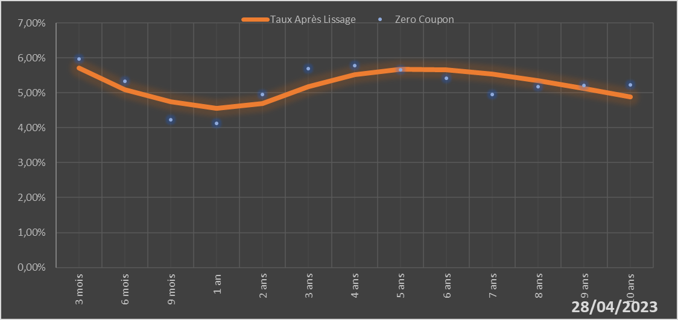

 |  | Maturité | Zero Coupon | Taux Après Lissage
 |  | 3 mois | 5.9724% | 5.7030%
 |  | 6 mois | 5.3251% | 5.0969%
 |  | 9 mois | 4.2368% | 4.7390%
 |  | 1 an | 4.1310% | 4.5561%
 |  | 2 ans | 4.9513% | 4.6866%
 |  | 3 ans | 5.6936% | 5.1684%
 |  | 4 ans | 5.7842% | 5.5208%
 |  | 5 ans | 5.6563% | 5.6744%
 |  | 6 ans | 5.4255% | 5.6649%
 |  | 7 ans | 4.9510% | 5.5432%
 |  | 8 ans | 5.1765% | 5.3519%
 |  | 9 ans | 5.2030% | 5.1221%
 |  | 10 ans | 5.2292% | 4.8752%

2023-04-28
oui

Bénin

Burkina
 | Burkina - COURBE DES TAUX 28/04/2023

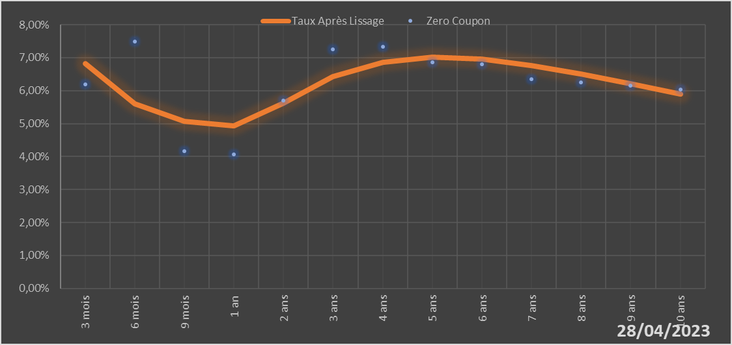

 |  | Maturité | Zero Coupon | Taux Après Lissage
 |  | 3 mois | 6.2001% | 6.8256%
 |  | 6 mois | 7.4889% | 5.6012%
 |  | 9 mois | 4.1612% | 5.0673%
 |  | 1 an | 4.0598% | 4.9225%
 |  | 2 ans | 5.6961% | 5.6229%
 |  | 3 ans | 7.2531% | 6.4246%
 |  | 4 ans | 7.3329% | 6.8668%
 |  | 5 ans | 6.8549% | 7.0114%
 |  | 6 ans | 6.7918% | 6.9544%
 |  | 7 ans | 6.3550% | 6.7706%
 |  | 8 ans | 6.2523% | 6.5126%
 |  | 9 ans | 6.1446% | 6.2158%
 |  | 10 ans | 6.0347% | 5.9040%

2023-04-28
oui

Burkina

Cote d'Ivoire
 | Cote d'ivoire - COURBE DES TAUX 28/04/2023

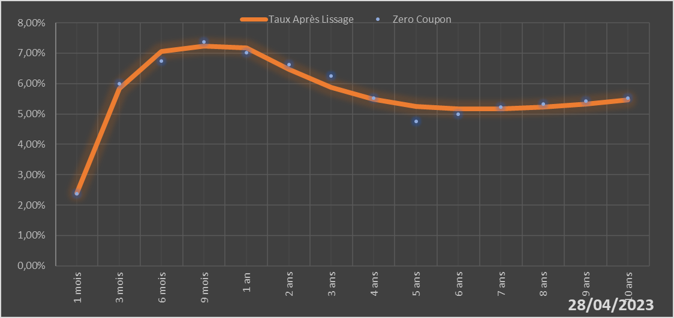

 |  | Maturité | Zero Coupon | Taux Après Lissage
 |  | 1 mois | 2.3744% | 2.3890%
 |  | 3 mois | 5.9957% | 5.8444%
 |  | 6 mois | 6.7392% | 7.0491%
 |  | 9 mois | 7.3801% | 7.2367%
 |  | 1 an | 7.0107% | 7.1700%
 |  | 2 ans | 6.6227% | 6.4762%
 |  | 3 ans | 6.2489% | 5.8737%
 |  | 4 ans | 5.5271% | 5.4773%
 |  | 5 ans | 4.7491% | 5.2538%
 |  | 6 ans | 4.9868% | 5.1603%
 |  | 7 ans | 5.2249% | 5.1605%
 |  | 8 ans | 5.3230% | 5.2259%
 |  | 9 ans | 5.4216% | 5.3351%
 |  | 10 ans | 5.5214% | 5.4724%

2023-04-28
oui

Cote d'ivoire

Guinée-Bissau
 | Guinée-Bissau - COURBE DES TAUX 28/04/2023

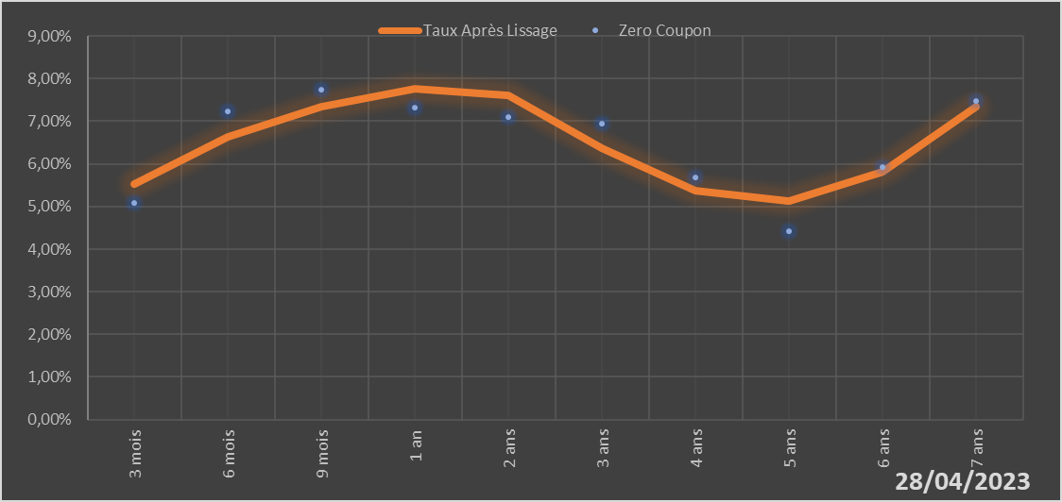

 |  | Maturité | Zero Coupon | Taux Après Lissage
 |  | 3 mois | 5.0890% | 5.5317%
 |  | 6 mois | 7.2355% | 6.6301%
 |  | 9 mois | 7.7327% | 7.3503%
 |  | 1 an | 7.3246% | 7.7702%
 |  | 2 ans | 7.0927% | 7.6175%
 |  | 3 ans | 6.9345% | 6.3693%
 |  | 4 ans | 5.6855% | 5.3642%
 |  | 5 ans | 4.4249% | 5.1375%
 |  | 6 ans | 5.9306% | 5.8183%
 |  | 7 ans | 7.4826% | 7.3443%

2023-04-28
oui

Guinée-Bissau

Mali
 | Mali - COURBE DES TAUX 28/04/2023

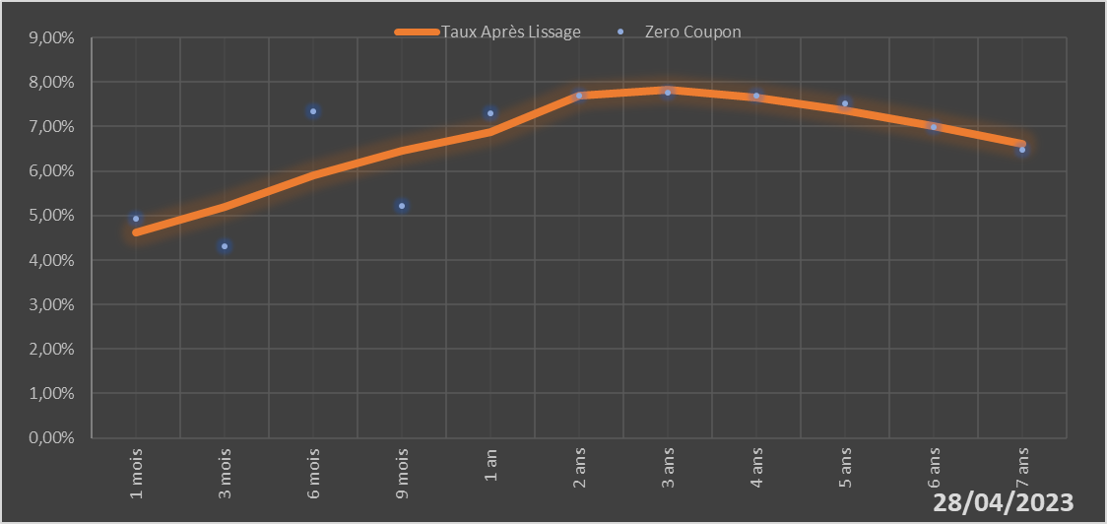

 |  | Maturité | Zero Coupon | Taux Après Lissage
 |  | 1 mois | 4.9243% | 4.6196%
 |  | 3 mois | 4.3027% | 5.2027%
 |  | 6 mois | 7.3325% | 5.9094%
 |  | 9 mois | 5.2054% | 6.4527%
 |  | 1 an | 7.3025% | 6.8671%
 |  | 2 ans | 7.6873% | 7.6959%
 |  | 3 ans | 7.7599% | 7.8247%
 |  | 4 ans | 7.6953% | 7.6573%
 |  | 5 ans | 7.5126% | 7.3578%
 |  | 6 ans | 6.9943% | 6.9994%
 |  | 7 ans | 6.4698% | 6.6190%

2023-04-28
oui

Mali

Niger
 | Niger - COURBE DES TAUX 28/04/2023

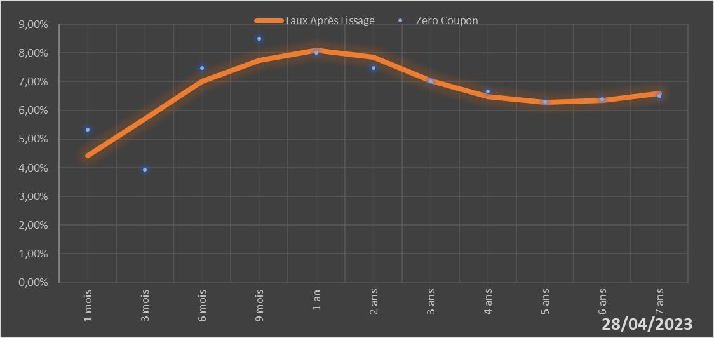

 |  | Maturité | Zero Coupon | Taux Après Lissage
 |  | 1 mois | 5.3171% | 4.4273%
 |  | 3 mois | 3.9411% | 5.7128%
 |  | 6 mois | 7.4781% | 6.9991%
 |  | 9 mois | 8.4960% | 7.7345%
 |  | 1 an | 7.9978% | 8.0987%
 |  | 2 ans | 7.4690% | 7.8614%
 |  | 3 ans | 7.0072% | 7.0350%
 |  | 4 ans | 6.6533% | 6.4817%
 |  | 5 ans | 6.2913% | 6.2784%
 |  | 6 ans | 6.4003% | 6.3432%
 |  | 7 ans | 6.5070% | 6.5850%

2023-04-28
oui

Niger

Sénégal
 | Sénégal - COURBE DES TAUX 28/04/2023

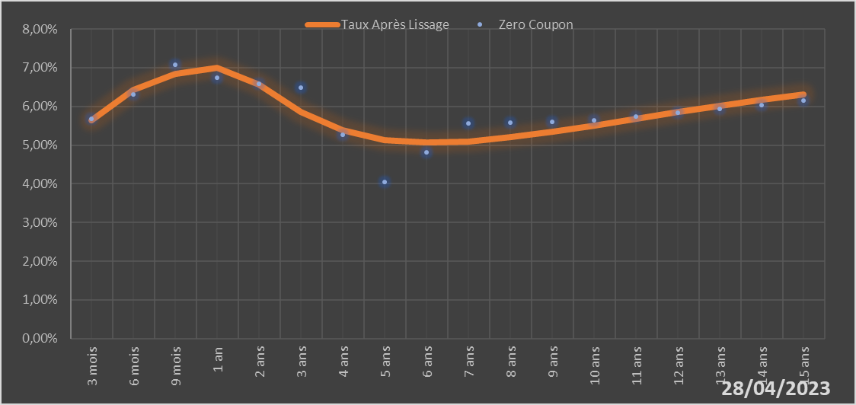
 |  | Maturité | Zero Coupon | Taux Après Lissage
 |  | 3 mois | 5.6834% | 5.6447%
 |  | 6 mois | 6.3157% | 6.4306%
 |  | 9 mois | 7.0778% | 6.8363%
 |  | 1 an | 6.7402% | 6.9940%
 |  | 2 ans | 6.5756% | 6.5710%
 |  | 3 ans | 6.4812% | 5.8650%
 |  | 4 ans | 5.2680% | 5.3825%
 |  | 5 ans | 4.0558% | 5.1366%
 |  | 6 ans | 4.8082% | 5.0619%
 |  | 7 ans | 5.5677% | 5.0984%
 |  | 8 ans | 5.5874% | 5.2029%
 |  | 9 ans | 5.6087% | 5.3462%
 |  | 10 ans | 5.6314% | 5.5089%
 |  | 11 ans | 5.7303% | 5.6787%
 |  | 12 ans | 5.8317% | 5.8477%
 |  | 13 ans | 5.9359% | 6.0113%
 |  | 14 ans | 6.0435% | 6.1666%
 |  | 15 ans | 6.1549% | 6.3124%

2023-04-28
oui

Sénégal

Togo
 | Togo - COURBE DES TAUX 28/04/2023

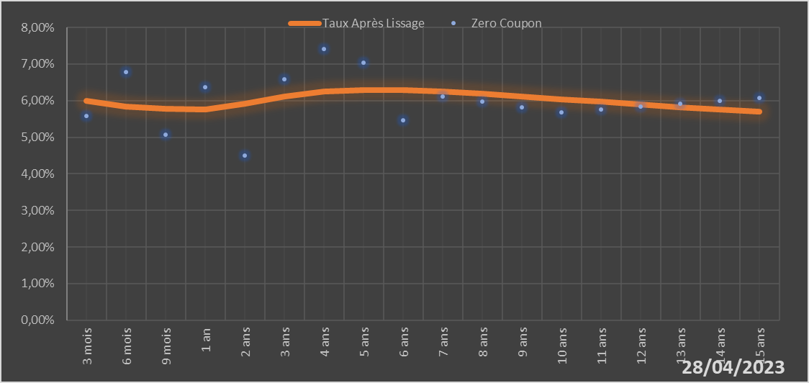
 |  | Maturité | Zero Coupon | Taux Après Lissage
 |  | 3 mois | 5.5811% | 6.0003%
 |  | 6 mois | 6.7727% | 5.8418%
 |  | 9 mois | 5.0716% | 5.7711%
 |  | 1 an | 6.3754% | 5.7566%
 |  | 2 ans | 4.4985% | 5.9225%
 |  | 3 ans | 6.5857% | 6.1212%
 |  | 4 ans | 7.4131% | 6.2420%
 |  | 5 ans | 7.0346% | 6.2891%
 |  | 6 ans | 5.4642% | 6.2838%
 |  | 7 ans | 6.1133% | 6.2449%
 |  | 8 ans | 5.9698% | 6.1859%
 |  | 9 ans | 5.8243% | 6.1163%
 |  | 10 ans | 5.6767% | 6.0421%
 |  | 11 ans | 5.7567% | 5.9673%
 |  | 12 ans | 5.8361% | 5.8944%
 |  | 13 ans | 5.9157% | 5.8249%
 |  | 14 ans | 5.9961% | 5.7594%
 |  | 15 ans | 6.0777% | 5.6985%

2023-04-28
oui

Togo

